Zadanie 1
Nazwa i adres Wykonawcy…………………………….. |  |  |  |  |  |  |  |  | Załącznik nr 2 do SWZ

Nr sprawy: 10/SMED/DCZP/2024/P
FORMULARZ CENOWY
Zadanie nr 1
Lp | Nazwa artykułu | Zdjęcie poglądowe | Nazwa, nr katalogowy i producent (podać nr strony ulotki i dokumentów rejestrowych w ofercie) | Opakowanie | Szacunkowa wielkość zamówienia | Cena jednost. netto | % Vat | Cena jednost. brutto | Wartość netto | Wartość Vat | Wartość brutto
1 | 2 | 3 | 4 | 5 | 6 | 7 | 8 | 9 | 10 | 11 | 12
3 | WÓZEK INWALIDZKI: - waga użytkownika: max. 120kg (+/- 2kg) - Szerokość użytkowa siedziska: 50cm (+/- 2cm) - Szerokość całkowita wózka: 67cm (+/- 2cm) - Długość całkowita z podnóżkiem: 105cm (+/- 2cm) - Szerokość wózka po złożeniu: 28,5cm (+/- 2cm) - Wysokość wózka: 90cm (+/- 2cm) - Głębokość użytkowa siedziska: 40cm (+/- 2cm) - Wysokość oparcia: 44cm (+/- 2cm) - Odległość siedziska od podnóżka: 35cm (+/- 2cm) - Średnica obręczy: 50cm (+/- 2cm) - Grubość obręczy: 2cm - Średnica kół tylnych: 60cm (+/- 2cm) - Średnica kół przednich: 19cm (+/- 2cm) - Koła pełne - Podłokietniki krótkie: dł. 26cm; szer.5,5cm - Podnóżki: dł. 16,5cm; szer.16cm - Odległość siedziska od podłokietnika: 26cm (+/- 2cm) - Wymiary tylnej kieszeni: dł. 28,5cm; szer.23cm (+/- 2cm) - Waga wózka: do 20 kg | 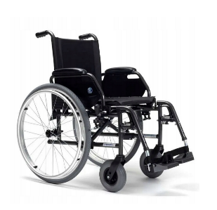 |  | szt. | 6 |  |  | - | - | - | -
4 | BALKONIK TRÓJFUNKCYJNY (może być kroczący, stały lub stały z kółkami): szerokość: 60 cm, zakres regulacji wysokości: 82 - 100 cm, skokowa regulacja wysokości: co 2,5 cm; waga: do 3 kg; max. obciążenie: 110 kg; łatwy sposób zablokowania funkcji kroczącej; aluminiowa rama z możliwością złożenia; wytrzymała i stabilna konstrukcja; konstrukcja ułatwiająca wstawanie; dodatkowe wymienne stopki przednie; wyposażone w kółka o średnicy 12 cm antypoślizgowe, gumowe nasadki zapewniające; wysoki poziom bezpieczeństwa; ergonomiczne uchwyty | 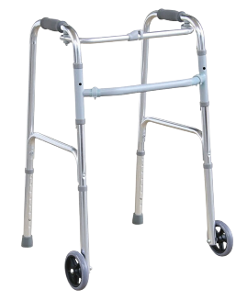 |  | szt. | 4 |  |  | - | - | - | -
5 | STOJAK DO KROPLÓWEK: Przemieszczanie statywu za pomocą kółek, możliwość regulacji wysokości; ze stali nierdzewnej; pokryty jest farbą proszkową; wyposażony w wieszaki do pojemników z płynami infuzyjnymi; Wysokość: min. 1100 – max. 2000 mm; Średnica podstawy: 680 mm |  |  | szt. | 6 |  |  | - | - | - | -
6 | WAGA MEDYCZNA ZE WZROSTOMIERZEM I LEGALIZACJĄ: Elektroniczna waga kolumnowa przeznaczona do szpitali, przychodni oraz gabinetów lekarskich, zalegalizowana do celów medycznych wg klasy III. Rolki transportowe do celów mobilnych, posiadająca funkcję obliczania wskaźnika BMI, który stanowi stosunek wzrostu do wagi. Funkcja HOLD umożliwia zatrzymanie wyniku ważenia pacjenta na wyświetlaczu nawet wtedy, gdy zejdzie on z wagi. Dodatkowe przedmioty, które nie mają być ujęte w ważeniu mogą być wytarowane za pomocą funkcji TARA. Zasilana bateryjnie oraz za pomocą zasilacza (konieczność dostawy zasilacza wraz z wagą); Waga posiada funkcję automatycznego wyłączania. Grupa produktów: Wagi legalizowane Sposób pomiaru: Elektroniczny Rodzaj wagi: Kolumnowa Wymiary : 29,4 x 83,1 x 41,7 cm (+/- 2 cm) Waga urządzenia: do 10 kg Klasa dokładności: III Klasa Nośność wagi : 200 kg Podziałka (g): 100 g < 150 kg > 200 g Zasilanie: Zasilacz, Baterie CE: CE 0109, 0123 |  |  | szt. | 2 |  |  | - | - | - | -
7 | KOZETKA MOBILNA / STÓŁ REHABILITACYJNY: z kołami jezdnymi z możliwością blokowania, kozetka może pełnić rolę leżanki; łatwe utrzymanie czystości; uchwyt na prześcieradło jednorazowe, poziomowane wezgłowie; konstrukcja metalowa malowana na biało; tapicerka skóropodobna; Min. 7 kolorów tapicerki do wyboru przy składaniu zamówienia. WYMIARY: Całkowita szerokość: 55 cm (+/- 2 cm) Całkowita długość: 188 cm (+/- 2 cm) Całkowita wysokość: 51 cm (+/- 2 cm) Kąt nachylenia wezgłowia, +/- 40° (+/- 2°) Dopuszczalne obciążenia: 180kg |  |  | szt. | 3 |  |  | - | - | - | -
8 | TABORET NA KÓŁKACH: Z regulacją wysokości: 50 - 70 cm (+/- 2 cm); Wytrzymała tapicerka ze skóry syntetycznej na siedzisku; Chromowana podstawa jezdna; Maksymalne obciążenie: 110 kg; min. 5 kolorów tapicerki do wyboru przy składaniu zamówienia |  |  | szt. | 4 |  |  | - | - | - | -
9 | FOTEL ZABIEGOWY/FOTEL DO POBIERANIA KRWI : wykonany z profili i rur stalowych, pokrytych lakierem proszkowym, odpornym na promieniowanie UV, uszkodzenia mechaniczne i środki dezynfekcyjno-myjące; Widoczny na zdjęciach stolik/blat nie wchodzi w skład oferty. Segmenty siedziska, oparcia pleców oraz podłokietniki są pokryte bezszwową skóropodobną tapicerką; oparcie pleców posiada osłonę wykonaną z tworzywa ABS; Regulacja kąta pochylenia segmentu oparcia pleców realizowany jest za pomocą sprężyny gazowej poprzez zwolnienie odpowiedniej dźwigni; min. 5 kolorów tapicerki do wyboru przy składaniu zamówienia PARAMETRY TECHNICZNE: Całkowita długość fotela:145 cm (±2cm) Całkowita szerokość fotela: 88cm (±2cm) Szerokość siedziska: 55cm (±2cm) Wysokość siedziska: 50 cm (±2cm) Kątowa regulacja segmentu oparcia pleców: 75° ± 2°; Kątowa regulacja podłokietników, – 20° do 60° (± 2°); Zakres regulacji wysokości podłokietników: 15 cm do 25 cm (± 2) Maksymalne dopuszczalne obciążenie: 150kg Maksymalne obciążenie blatu bocznego: 10kg |  |  | szt. | 1 |  |  | - | - | - | -
10 | PARAWAN TRZYSKRZYDŁOWY NA KÓŁKACH: Pokryty farbą proszkową; posiada kółka umożliwiające proste przemieszczenie; WYMIARY: Wysokość: 170 cm (+/- 2cm); Szerokość: 303 cm (+/- 2cm); Waga: do 13 kg; łączony za pomocą zatrzasków; parawan wykonany jest z sztywnego, zmywalnego materiału; min. 2 kolory parawanu do wyboru przy składaniu zamówienia. |  |  | szt. | 7 |  |  | - | - | - | -
11 | PARAWAN JEDNOSKRZYDŁOWY NA KÓŁKACH: Pokryty farbą proszkową; posiada kółka umożliwiające proste przemieszczenie; Wysokość: 170 cm (+/- 2cm); Szerokość: 100 cm (+/- 2cm)Waga: do 4 kg; parawan wykonany jest ze sztywnego, zmywalnego materiału; min. 2 kolory parawanu do wyboru przy składaniu zamówienia. |  |  | szt. | 10 |  |  | - | - | - | -
12 | TACA DO PODAWANIA LEKÓW z miejscem na 32 kieliszki. Taca posiada 16 zestawów w których znajdują się po 2 miejsca na kieliszki oraz miejsce na umieszczenie opisu identyfikującego pacjentów. Wymiary: 430 x 325 x 60 mm |  |  | szt. | 24 |  |  | - | - | - | -
13 | WÓZEK MEDYCZNY/LABOLATORYJNY: z dwoma półkami o wymiarach: 54 x 38 x 14 cm (+/-2cm); 2 szuflady; 3 pojemniki; nośność do 20 kg; wykonany z tworzywa sztucznego (ABS), odpornego na środki dezynfekcyjne; na 4 kółkach z 2 hamulcami; Wymiary (DxSxW): 71 x 45 x 90 cm (+/- 2cm); typu: Steinberg SBS-LF-164 lub równoważny | 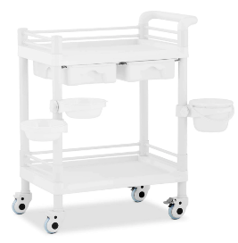 |  | szt. | 4 |  |  | - | - | - | -
15 | TABORET POD PRYSZNIC: średnica: 33 cm (+/- 2cm), średnica nakładki obrotowej: 29,6 cm (+/- 2 cm), rozstaw nóżek: 34 cm (+/- 2cm), waga: do 2kg , wysokość siedziska (7 stopni): 34,5 – 52,5 cm (+/- 2cm), maksymalne obciążenie: 100 kg, system montażu bez użycia narzędzi, siedzisko obrotowe można przekręcić w dowolnym kierunku, nogi wykonane z aluminium, nóżki zabezpieczone antypoślizgowymi nakładkami. |  |  | szt. | 6 |  |  | - | - | - | -
16 | MATERAC PRZECIWODLEŻYNOWY ZMIENNOCIŚNIENIOWY BĄBELKOWY: Dane techniczne: - pompa z płynną regulacją ciśnienia - wymiary po napompowaniu: 200cm x 90cm x 7 cm (plus dwie specjalne wypustki służące do podłożenia pod materac znajdujący się na łóżku) - ciśnienie robocze kompresora: 40 do 100mmHg (płynna regulacja) - czas pełnego cyklu: 6 minut - specjalne haki służące do zawieszenia pompy na łóżku Typu: Materac przeciwodleżynowy zmiennociśnieniowy bąbelkowy AR-920 Armedical lub równoważny | 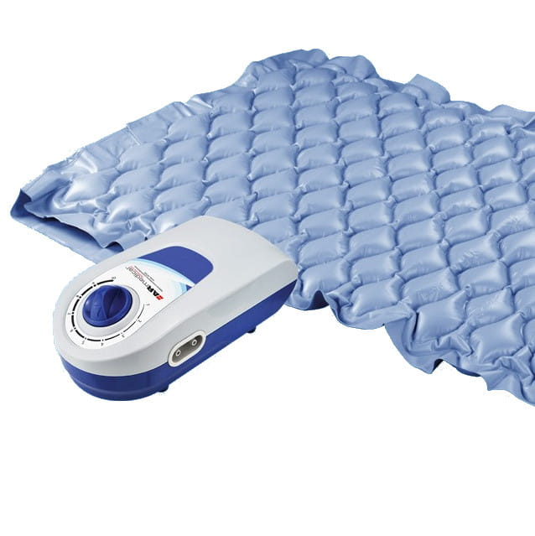 |  |  | 10 |  |  | - | - | - | -
17 | KRZESŁO REHABILITACYJNO - PRYSZNICOWE - wymiar siedziska: 50x30cm - rozstaw nóżek: 42x38cm - zakres regulacji wysokości: 36-47cm - waga krzesła: do 4 kg - maksymalne obciążenie: do 110kg - kolor: biały - nóżki krzesła zabezpieczone antypoślizgowymi nakładkami - rama krzesła aluminiowa anodyzowana – odporna na wodę - uchwyty ułatwiające wstawanie - siedzisko i oparcie wykonane z polietylenu - zdjęcie poglądowe Typu: Krzesło rehabilitacyjne – prysznicowe producent ARmedical-reha kod: 5907703381981 lub równoważne | 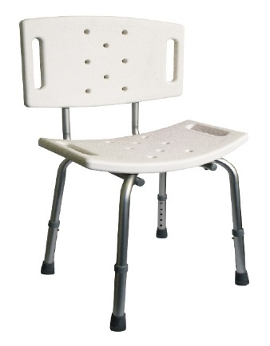 |  |  | 8 |  |  | - | - | - | -
18 | FOTEL DO POBIERANIA KRWI Z REGULOWANYM OPARCIEM, PODNÓŻKIEM ORAZ PODGŁÓWKIEM: - Tapicerka fotela wykonana z trwałego i łatwego do utrzymania w czystości PWC zapewnia bezpieczne i higieniczne użytkowanie; - Wymiary: Wysokość bez podgłówka - 100 cm Szerokość siedziska / całkowita - 50 / 71 cm Głębokość - 80 cm Głębokość samego siedziska - 45 cm Długość całkowita po rozłożeniu - 143 cm Wysokość siedziska - 50 cm Masa własna - 30 kg Maksymalne obciążenie - 150 kg Regulacja wysokości podgłówka - 15 cm Regulacja wysokości podłokietników - 25 cm Regulacja oparcia - 0° do 85° Regulacja podnóżka - 0° do 90° Wymiary podłokietników - 35x15 cm Podłokietniki można ustawić pod kątem prostym lub pod kątem 10 stopni. - atestowana i bezszwowa tapicerka w min. 5 kolorach do wyboru przy składaniu zamówienia - maksymalne obciążenie do 150 kg, rozkładany do pozycji leżącej - stelaż malowany proszkowo na kolor biały - zdjęcie poglądowe Fotel typu: WS-TECH fotel do pobierania krwi FK – 02 lub równoważny | 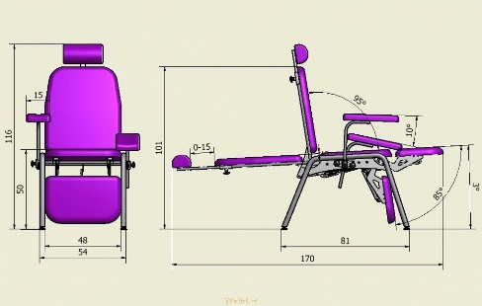 |  | szt. | 3 |  |  | - | - | - | -
 |  |  |  |  |  |  |  | SUMA | 0.00 | 0.00 | 0.00

Oświadczamy, że w cenie oferty uwzględniliśmy wszystkie elementy cenotwórcze wynikające z zakresu i sposobu realizacji przedmiotu zamówienia.
………………………………………………………………………… (data i podpis Wykonawcy)

